Sheet1
終了でも

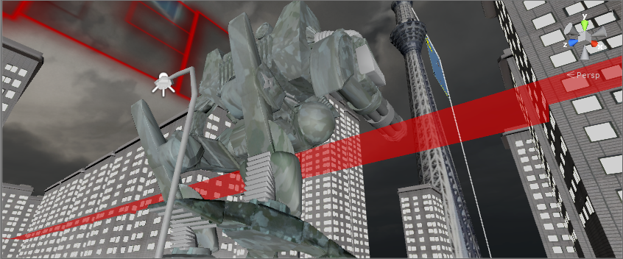
ロボットが防衛ラインに入ったら
終了デモを開始

博士のセリフ
防衛フェーズに移動するぞ

カメラのアングルはロボットの斜め後ろからみて
塔が見える角度にする
ロボットが歩いて移動
テキストが表示し終わったら、自動でヘリのシーンに遷移

